Tabelle1
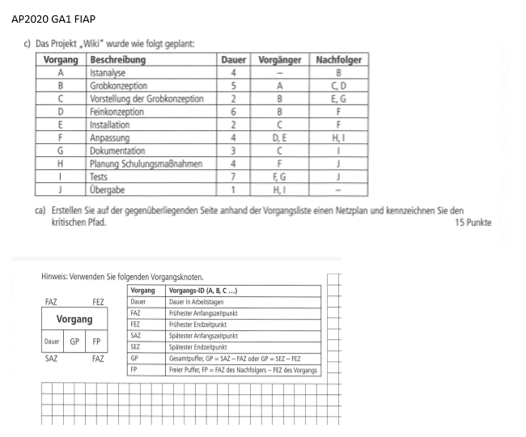

 |  | A | B | C | E | F | H
 |  |  |  |  |  |  |  | J
 |  |  |  |  | G |  | I

 |  |  |  | D

4
6
9
11
5
GrobKonzeptoion
FP
2
B
9
11
11
13
2
Vorstellung
FP
2
C
11
13
13
15
2
Installation
FP
2
E
15
15
19
19
4
Anpassung
FP
0
F
19
19
23
23
4
Planung
FP
0
H
0
2
4
6
4
IstAnalyse
FP
2
A
23
23
24
24
1
Übergabe
0
0
J

14
16
21
23
7
Tests
0
2
I
11
13
14
16
3
Dockumentation
FP
2
G

9
9
15
15
6
Freikonzeption
FP
0
D

A-B-D-F-H-J= | 24

